상품제안서
[보틀로만] 에코젠 마이보틀 스포티 300,350,500,700ml | 상품코드: F27546

 |  |  |  |  |  |  | 02-412-0044 | www.easy1.co.kr
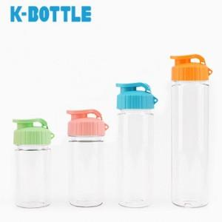

【상세/제작정보】 | 기본수량 미만 인쇄시 비용 추가. 풀컬러인쇄 비용 별도 문의 쉐이킹 속캡 추가 가능 (150원추가) 700ml는 500원 추가.

【인쇄/포장옵션】 | 실크 / 포장지포장

【공급단가】 | 수량 | 100~ | 300~ | 500~ | 1,000~ | 3,000~
*VAT별도 | 단가 | 2,040원 | 2,000원 | 1,950원 | 1,920원 | 1,870원

【상품 URL】 | https://dev.easy1.co.kr:443/src/goods_detail.php?gdno=27546

